Solicitud gráfica
 | Área: | Matemáticas |  |  | Fecha:
 | Grado: | 8 |  |  | 2015-12-08
 | Título del tema: | Las ecuaciones e inecuaciones |  |  | ¿Cuaderno de estudio o recurso? | Recurso
 | Editor: |  |  |  | Motor del recurso | M5A

 | Código guión o recurso: | MA_08_06_REC290 | ← Para determinar este código, visite la hoja de Ayuda
 |  |  |  |  | ESPECIFICACIÓN DE ARCHIVOS A ENTREGAR
Núm. | Archivo Shutterstock o ruta en web | Imagen para: | Tipo | Ubicación de la imagen en el recurso M5A | Nombre imagen SMALL | Tamaño imagen SMALL | Nombre imagen ZOOM | Tamaño imagen ZOOM | Descripción | Observaciones
IMG01 |  | Recurso M5A | Ilustración | Contenido | MA_08_06_REC290_IMG01n.png | 286 x 286 px | MA_08_06_REC290_IMG01a.png | 500 x 500 px | Pregunta uno.
IMG02 |  | Recurso M5A | Ilustración | Contenido | MA_08_06_REC290_IMG02n.png | 286 x 286 px | MA_08_06_REC290_IMG02a.png | 500 x 500 px | Pregunta dos. No agregar cotas, las medidas que se muestran son la medida de los a´ngulos internos del triángulo, sombrear los ángulos. | 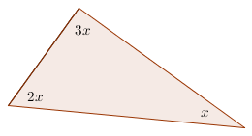
IMG03 | 16606252 | Recurso M5A | Fotografía | Contenido | MA_08_06_REC290_IMG03n.png | 286 x 286 px | MA_08_06_REC290_IMG03a.png | 500 x 500 px | Pregunta tres. | 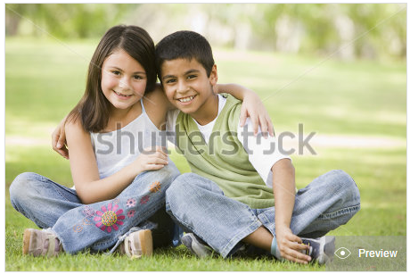
IMG04 |  | Recurso M5A | Ilustración | Contenido | MA_08_06_REC290_IMG04n.png | 286 x 286 px | MA_08_06_REC290_IMG04a.png | 500 x 500 px | Pregunta cuatro. | 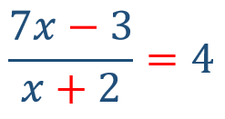
IMG05 |  | Recurso M5A | Ilustración | Contenido | MA_08_06_REC290_IMG05n.png | 286 x 286 px | MA_08_06_REC290_IMG05a.png | 500 x 500 px | Pregunta cinco. Si es posible dejar la eltra a en un color distinto al resto de imágenes | 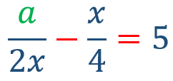
IMG06 |  | Recurso M5A | Ilustración | Contenido | MA_08_06_REC290_IMG06n.png | 286 x 286 px | MA_08_06_REC290_IMG06a.png | 500 x 500 px | Pregunta seis. Agregar cotas, las letras deben estar en cursiva pero los números no. | 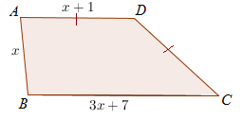
IMG07 |  | Recurso M5A | Ilustración | Contenido | MA_08_06_REC290_IMG07n.png | 286 x 286 px | MA_08_06_REC290_IMG07a.png | 500 x 500 px | Pregunta siete. Resuelve la desigualdad
IMG08 |  | Recurso M5A | Ilustración | Contenido | MA_08_06_REC290_IMG08n.png | 286 x 286 px | MA_08_06_REC290_IMG08a.png | 500 x 500 px | Pregunta ocho. Intervalo en la recta numérica, tener en cuenta que un punto tiene relleno y el otro no.
IMG09 |  | Recurso M5A | Ilustración | Contenido | MA_08_06_REC290_IMG09n.png | 286 x 286 px | MA_08_06_REC290_IMG09a.png | 500 x 500 px | Pregunta nueve. | 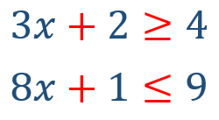
IMG10 | 273952574 | Recurso M5A | Fotografía | Contenido | MA_08_06_REC290_IMG10n.png | 286 x 286 px | MA_08_06_REC290_IMG10a.png | 500 x 500 px | Pregunta diez. | 